1. Framsida
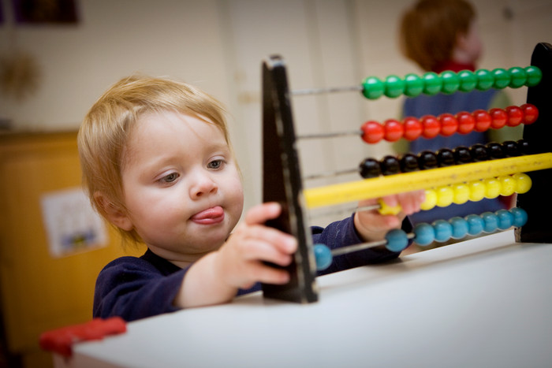
Underlag för att beräkna timavgift för
kommunala taxor avseende livsmedel
Version 2.0
2021-09-06

2. Översikt
, Livsmedelskontroll, 2021
2. Översikt av mallen för att beräkna handläggningskostnad per timme

Arbetsgång, klicka här
Generella uppgifter

 |  | Beskrivning, läs detta först
 |  | 1. Under fliken "Generella uppgifter" börjar du. Här anger du kommunnamn, aktuellt år och vilket myndighetsområde uträkningen avser. Mallen är tänkt att användas för livsmedelskontrollens område.

Beräkning av kontrolltid
 |  | 2. Under denna flik anger du antalet årarbetskrafter för livsmedelskontrollen samt räknar ut den totala kontrolltiden på er myndighet.

Förvaltningens kostnader
 | #DIV/0! | 3. Under den här fliken anger du kostnader som är gemensamma för hela förvaltningen, som till exempel lokaler och förbrukningsmaterial. Vilka kostnader som får inkluderas finns uppräknat i EU:s kontrollförordning (EU) 2017/625 (Se länk nedan). Eftersom kostnaderna som inkluderas påverkar företagens avgifter menar SKR att det är rimligt att vara restriktiv i sin tolkning.

 |  | Kostnader i kontrollförordningen

Livsmedelskontrollens kostnader
 | #DIV/0! | 4. Under denna flik räknar du fram livsmedelskontrollens specifika kostnader. Livsmedelskontrollens andel av de förvaltningsgemensamma kostnaderna förs över från föregående flik.

Resultat
 |  | 5. Här får du sammanställningen av timavgiften för livsmedelskontroll.

4. Beräkning av kontrolltid
, Livsmedelskontroll, 2021

4. Beräkning av kontrolltid
I det här bladet räknar du fram kontrolltiden för livsmedelskontroll. De förs sedan över till nästa steg och används för att slutligen kunna beräkna timavgiften.

4.1 Årsarbetstid
Genomsnittlig årsarbetstid per handläggare (timmar). Kontakta HR för den aktuella tiden i er kommun. (2000 tim enligt SKR schablon).

Per medarbetare
 | Faktskt arbetad tid | Frånvaro | Kontrolltid
 | - | - | -
Hela livsmedelkontrollen
 | Faktskt arbetad tid | Frånvaro | Kontrolltid
 | - | - | -
4.2 Frånvaro
Här anger du genomsnittlig frånvaro per handläggare (tim/år). Kontakta HR för den aktuella tiden i er kommun.
Semester (25 dgr=200 timmar)
Sjukdom (8,3% enligt SKR schablon, 2020)
Övrig frånvaro (tex VAB)

Summa genomsnittlig frånvaro (timmar/år) per handläggare | -
Faktiskt arbetad tid (timmar/år) per handläggare | -
(genomsnittlig årsarbetstid per handläggare minus frånvaro)

4.3 Kontrolltid
Här anger du den totala kontrolltiden som finns i er myndighets kontrollplan.Om du istället vill fylla i en schablon på andel kontrolltid i %, hoppa till rad 39.
Planerad offentlig kontroll
Händelsestyrd offentlig kontroll
Registrering/godkännande
Annan offentlig verksamhet

Summa kontrolltid | -

4.4 Ange antal årsarbetskrafter inom livsmedelskontrollen
Antalet årsarbetskrafter inom kontroll och annan offentlig verksamhet avseende livsmedelsanläggningar inklusive dricksvattenkontroll)
Total faktiskt arbetad tid för samtliga handläggare inom livsmedelskontrollen | -
Kontrolltid | -
Kontrolltid i % måste anges till höger! (SKR erfar att kontrolltiden ofta är 50-60%.)
Kontrolltid i % av faktiskt arbetad tid | -
Kontrolltid per handläggare | -

4.5 Restid
Har du långa reseavstånd kan du ange ett intervall nedan. Restiden påverkar enbart kostnaden för uppföljande kontroll.
Genomsnittlig restid (välj I rullgardinslistan till höger) | Ange restid…

Detta är den totala kontrolltiden per år som förs över till nästa steg
Kontrolltid enligt ovan | -

Restid i samband med kontroll | -

7. Resultat
 | , Livsmedelskontroll, 2021

 | Livsmedelsinspektörernas lönekostnader inklusive PO-tillägg | Löner till övrig personal | Kostnader för anläggningar och utrustning | Kostnader för förbrukningsmaterial och verktyg. | Kostnader för utbildning | Kostnader för resor | Kostnader för provtagning | Nämndens kostnader
Timavgift offentlig kontroll (kr/tim kontrolltid) | 0 | 0 | 0 | 0 | 0 | 0 | 0 | 0
6. Resultat timavgift

 | Antal årsarbetskrafter |  | 0.00 | Från fliken "Beräkning av kontrolltid"
 | Kontrolltid |  | 0 tim | Från fliken "Beräkning av kontrolltid"
 | Restid i samband med kontroll |  | 0% | Från fliken "Beräkning av kontrolltid"

 | Livsmedelskontrollens totala kostnader |  | #DIV/0! | Från fliken "Livsmedelkontrollens kostnader"
 | Summa anslag |  | #DIV/0! | Från fliken "Livsmedelkontrollens kostnader"
 | Summa kostnader |  | #DIV/0! | Från fliken "Livsmedelkontrollens kostnader"

 | Timavgift offentlig kontroll och annan offentlig verksamhet (kr/tim kontrolltid)
 |  | Kostnader: | #DIV/0! | = - kr/tim
 |  | Kontrolltid:

 | Timavgift uppföljande kontroll (kr/tim kontrolltid)
 |  | Kostnader: | #DIV/0! | = - kr/tim
 |  | Kontrolltid exkl restid:

 | Resultatet av modellen ger följande timavgift

 | Timavgift offentlig kontroll och annan offentlig verksamhet (kr/tim kontrolltid) |  |  |  | -

 | Timavgift uppföljande kontroll (kr/tim kontrolltid) |  |  |  | -

